Задача 1
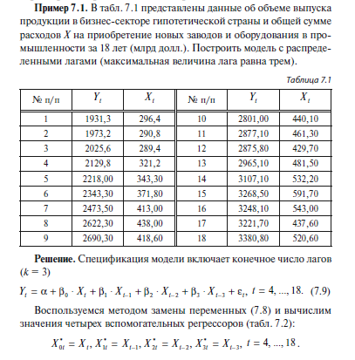

 | Y(t) | X(t) |  |  | Yt | Xt-0 | Xt-1 | Xt-2 | Xt-3 |  |  | ЛИНЕЙН
1 | 1931.3 | 296.4 |  |  | 1931.3 | 296.4 | NULL | NULL | NULL
2 | 1973.2 | 290.8 |  |  | 1973.2 | 290.8 | 296.4 | NULL | NULL |  |  | Xt-3 | Xt-2 | Xt-1 | Xt-0 | А0
3 | 2025.6 | 289.4 |  |  | 2025.6 | 289.4 | 290.8 | 296.4 | NULL |  |  | 1.5187935408 | 1.16282596 | 0.37011006247 | 2.0971879854 | 598.26104824
4 | 2129.8 | 321.2 |  |  | 2129.8 | 321.2 | 289.4 | 290.8 | 296.4 |  |  | 0.36056390496 | 0.46806283422 | 0.32612898322 | 0.23277167308 | 51.438255141
5 | 2218 | 343.3 |  |  | 2218 | 343.3 | 321.2 | 289.4 | 290.8 |  |  | 0.99549804677 | 31.557434283 | #N/A | #N/A | #N/A
6 | 2343.3 | 371.8 |  |  | 2343.3 | 371.8 | 343.3 | 321.2 | 289.4 |  |  | 552.81452029 | 10 | #N/A | #N/A | #N/A
7 | 2473.5 | 413 |  |  | 2473.5 | 413 | 371.8 | 343.3 | 321.2 |  |  | 2202129.2527 | 9958.7165853 | #N/A | #N/A | #N/A
8 | 2622.3 | 438 |  |  | 2622.3 | 438 | 413 | 371.8 | 343.3
9 | 2690.3 | 418.6 |  |  | 2690.3 | 418.6 | 438 | 413 | 371.8 |  |  | Оцениваем значимость
10 | 2801 | 440.1 |  |  | 2801 | 440.1 | 418.6 | 438 | 413
11 | 2877.1 | 461.3 |  |  | 2877.1 | 461.3 | 440.1 | 418.6 | 438 |  |  | Xt-3 | Xt-2 | Xt-1 | Xt-0 | А0
12 | 2875.8 | 429.7 |  |  | 2875.8 | 429.7 | 461.3 | 440.1 | 418.6 |  |  | 4.2122728313 | 2.4843373047 | 1.134857929 | 9.0096357416 | 11.630663727
13 | 2965.1 | 481.5 |  |  | 2965.1 | 481.5 | 429.7 | 461.3 | 440.1 |  |  | > | > | < | > | >
14 | 3107.1 | 532.2 |  |  | 3107.1 | 532.2 | 481.5 | 429.7 | 461.3
15 | 3268.5 | 591.7 |  |  | 3268.5 | 591.7 | 532.2 | 481.5 | 429.7
16 | 3248.1 | 543 |  |  | 3248.1 | 543 | 591.7 | 532.2 | 481.5 |  |  | Критическое значение
17 | 3221.7 | 437.6 |  |  | 3221.7 | 437.6 | 543 | 591.7 | 532.2
18 | 3380.8 | 520.6 |  |  | 3380.8 | 520.6 | 437.6 | 543 | 591.7 |  |  | 2.228138852

ТЕСТ ГРАНЖЕРА

 | Yt | Yt-1 | Yt-2 | Yt-3 | Xt-1 | Xt-2 | Xt-3 |  | Xt-3 | Xt-2 | Xt-1 | Yt-3 | Yt-2 | Yt-1 | А0
4 | 2129.8 | 2025.6 | 1973.2 | 1931.3 | 289.4 | 290.8 | 296.4 |  | -1.2885258564 | 1.3053610454 | -1.706472805 | 0.86541102505 | -1.5895617273 | 2.0082004045 | 44.711468821
5 | 2218 | 2129.8 | 2025.6 | 1973.2 | 321.2 | 289.4 | 290.8 |  | 1.2151594353 | 1.6161609367 | 1.2060323599 | 0.71661246296 | 1.017520772 | 0.68458115568 | 256.19723314
6 | 2343.3 | 2218 | 2129.8 | 2025.6 | 343.3 | 321.2 | 289.4 |  | 0.98885349811 | 55.516937433 | #N/A | #N/A | #N/A | #N/A | #N/A
7 | 2473.5 | 2343.3 | 2218 | 2129.8 | 371.8 | 343.3 | 321.2 |  | 118.2856598 | 8 | #N/A | #N/A | #N/A | #N/A | #N/A
8 | 2622.3 | 2473.5 | 2343.3 | 2218 | 413 | 371.8 | 343.3 |  | 2187430.9266 | 24657.042736 | #N/A | #N/A | #N/A | #N/A | #N/A
9 | 2690.3 | 2622.3 | 2473.5 | 2343.3 | 438 | 413 | 371.8
$$Y=44,7+2,0Y_{t−1}−1,6Y_{t−2}+0,9Y_{t−3}−1,7X_{t−1}+1,3X_{t−2}−1,3X_{t−3}$$
10 | 2801 | 2690.3 | 2622.3 | 2473.5 | 418.6 | 438 | 413
11 | 2877.1 | 2801 | 2690.3 | 2622.3 | 440.1 | 418.6 | 438
12 | 2875.8 | 2877.1 | 2801 | 2690.3 | 461.3 | 440.1 | 418.6 |  | Yt-3 | Yt-2 | Yt-1 | А0 |  | Эта табличка нужна только для квадратных остатков Y
13 | 2965.1 | 2875.8 | 2877.1 | 2801 | 429.7 | 461.3 | 440.1 |  | 0.68743842855 | -0.86325569877 | 1.1392580333 | 235.66564725
14 | 3107.1 | 2965.1 | 2875.8 | 2877.1 | 481.5 | 429.7 | 461.3 |  | 0.2845652116 | 0.44057684892 | 0.2712029543 | 105.02262968
15 | 3268.5 | 3107.1 | 2965.1 | 2875.8 | 532.2 | 481.5 | 429.7 |  | 0.98566910581 | 53.6835836 | #N/A | #N/A
16 | 3248.1 | 3268.5 | 3107.1 | 2965.1 | 591.7 | 532.2 | 481.5 |  | 252.19082679 | 11 | #N/A | #N/A
17 | 3221.7 | 3248.1 | 3268.5 | 3107.1 | 543 | 591.7 | 532.2 |  | 2180386.7707 | 31701.198629 | #N/A | #N/A
18 | 3380.8 | 3221.7 | 3248.1 | 3268.5 | 437.6 | 543 | 591.7

Fгр
0.76182760105
Количество лагов
3
Кричиское значение
4.0661805514
Вероятность
0.05
Сравниваем
0.76182760105 | < | 4.0661805514
Вывод
Нулевая гипотеза не отклоняется. Изменения Х предшествует изменениям Y.

Задача 2
 | Y(t) | X(t)
1 | 2001.2 | 299.5
2 | 2002.4 | 300.8
3 | 2005.7 | 302.4
4 | 2018.8 | 304.2
5 | 2019 | 344.3
6 | 2020.4 | 384.8
7 | 2023.5 | 413.2
8 | 2222.3 | 438.4
9 | 2490.3 | 440.7
10 | 2801.4 | 450.9
11 | 2901.3 | 462.3
12 | 2907.8 | 470.7
13 | 2967.1 | 491.5
14 | 3108.2 | 540.2
15 | 3269.7 | 591.8
16 | 3249.3 | 600.1
17 | 3251.9 | 603.6
18 | 3382.9 | 607.9
19 | 3415.7 | 609.8
20 | 3513.2 | 610.6

 | ТЕСТ ГРАНЖЕРА

 |  | Yt | Yt-1 | Yt-2 | Yt-3 | Xt-1 | Xt-2 | Xt-3 | Xt-3 | Xt-2 | Xt-1 | Yt-3 | Yt-2 | Yt-1 | А0
 | 4 | 2018.8 | 2005.7 | 2002.4 | 2001.2 | 302.4 | 300.8 | 299.5 | 0.51857142071 | 1.0424174105 | -0.13805880074 | 0.1714804691 | -0.80149754109 | 1.3450846615 | 185.56996383
 | 5 | 2019 | 2018.8 | 2005.7 | 2002.4 | 304.2 | 302.4 | 300.8 | 2.2067935537 | 3.2539149746 | 2.0273896609 | 0.34184820065 | 0.54184333006 | 0.38024932887 | 129.76841595
 | 6 | 2020.4 | 2019 | 2018.8 | 2005.7 | 344.3 | 304.2 | 302.4 | 0.98423340382 | 87.531960461 | #N/A | #N/A | #N/A | #N/A | #N/A
 | 7 | 2023.5 | 2020.4 | 2019 | 2018.8 | 384.8 | 344.3 | 304.2 | 104.04205117 | 10 | #N/A | #N/A | #N/A | #N/A | #N/A
 | 8 | 2222.3 | 2023.5 | 2020.4 | 2019 | 413.2 | 384.8 | 344.3 | 4782923.8566 | 76618.441021 | #N/A | #N/A | #N/A | #N/A | #N/A
 | 9 | 2490.3 | 2222.3 | 2023.5 | 2020.4 | 438.4 | 413.2 | 384.8
$$Y=185,6+1,3Y_{t−1}−0,8Y_{t−2}+0,2Y_{t−3}−0,1X_{t−1}+1,0X_{t−2}−0,5X_{t−3}$$
 | 10 | 2801.4 | 2490.3 | 2222.3 | 2023.5 | 440.7 | 438.4 | 413.2
 | 11 | 2901.3 | 2801.4 | 2490.3 | 2222.3 | 450.9 | 440.7 | 438.4
 | 12 | 2907.8 | 2901.3 | 2801.4 | 2490.3 | 462.3 | 450.9 | 440.7 | Yt-3 | Yt-2 | Yt-1 | А0
 | 13 | 2967.1 | 2907.8 | 2901.3 | 2801.4 | 470.7 | 462.3 | 450.9 | 0.34953537464 | -1.0108812337 | 1.6500647152 | 92.666434724
 | 14 | 3108.2 | 2967.1 | 2907.8 | 2901.3 | 491.5 | 470.7 | 462.3 | 0.2664174474 | 0.4507455046 | 0.26057495659 | 116.63600113
 | 15 | 3269.7 | 3108.2 | 2967.1 | 2907.8 | 540.2 | 491.5 | 470.7 | 0.97809100286 | 90.497640559 | #N/A | #N/A
 | 16 | 3249.3 | 3269.7 | 3108.2 | 2967.1 | 591.8 | 540.2 | 491.5 | 193.45451179 | 13 | #N/A | #N/A
 | 17 | 3251.9 | 3249.3 | 3269.7 | 3108.2 | 600.1 | 591.8 | 540.2 | 4753074.5993 | 106467.69831 | #N/A | #N/A
 | 18 | 3382.9 | 3251.9 | 3249.3 | 3269.7 | 603.6 | 600.1 | 591.8
 | 19 | 3415.7 | 3382.9 | 3251.9 | 3249.3 | 607.9 | 603.6 | 600.1
 | 20 | 3513.2 | 3415.7 | 3382.9 | 3251.9 | 609.8 | 607.9 | 603.6

 | Fгр
 | #DIV/0!
 | Количество лагов
 | 3
 | Кричиское значение
 | #NUM!
 | Вероятность
 | 0.05
 | Сравниваем
 | #DIV/0! | #DIV/0! | #NUM!
 | Вывод
 | Нулевая гипотеза не отклоняется. Изменения Х предшествует изменениям Y.

GR
Y(t) | X(t)
2001.2 | 299.5
2002.4 | 300.8
2005.7 | 302.4
2018.8 | 304.2
2019 | 344.3
2020.4 | 384.8
2023.5 | 413.2
2222.3 | 438.4
2490.3 | 440.7
2801.4 | 450.9
2901.3 | 462.3
2907.8 | 470.7
2967.1 | 491.5
3108.2 | 540.2
3269.7 | 591.8
3249.3 | 600.1
3251.9 | 603.6
3382.9 | 607.9
3415.7 | 609.8
3513.2 | 610.6

Тест Рамсея
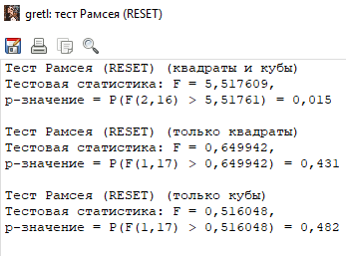

Тест Чоу

если р значение меньшее 0,05, то были структурные изменения

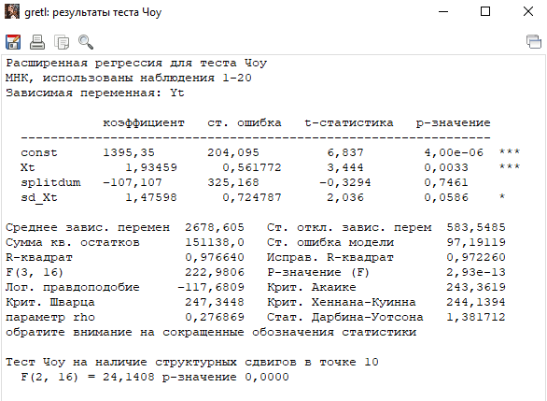

С 4 наблюдения:

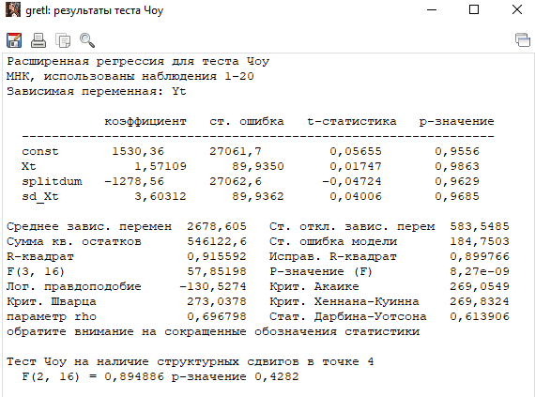

Модель нестабильна. Стабильная модель - это та, в которой видна тенденция постоянная

